关系图
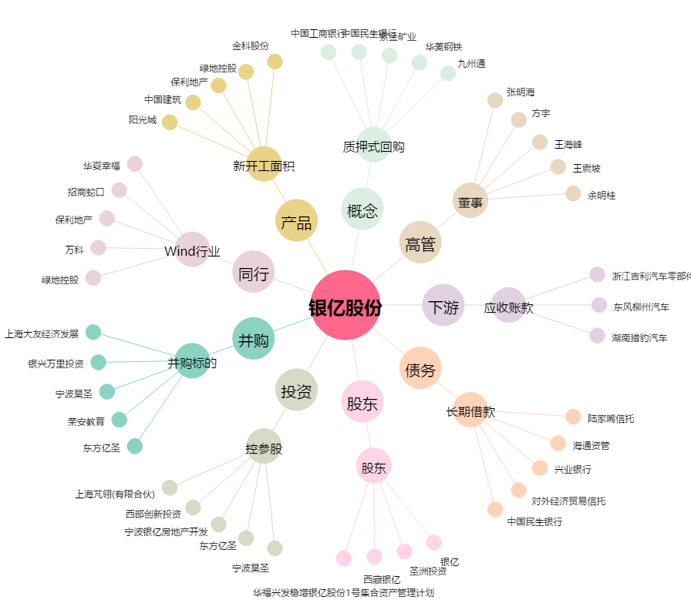
银亿股份[000981.SZ] - 关系概览图

